参考文献匹配规则
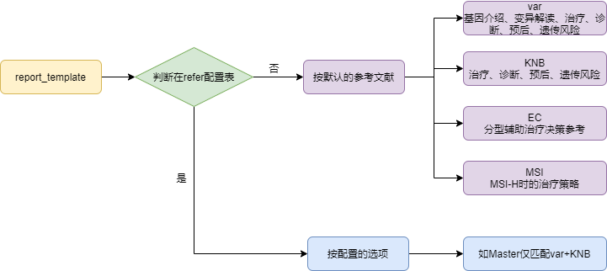
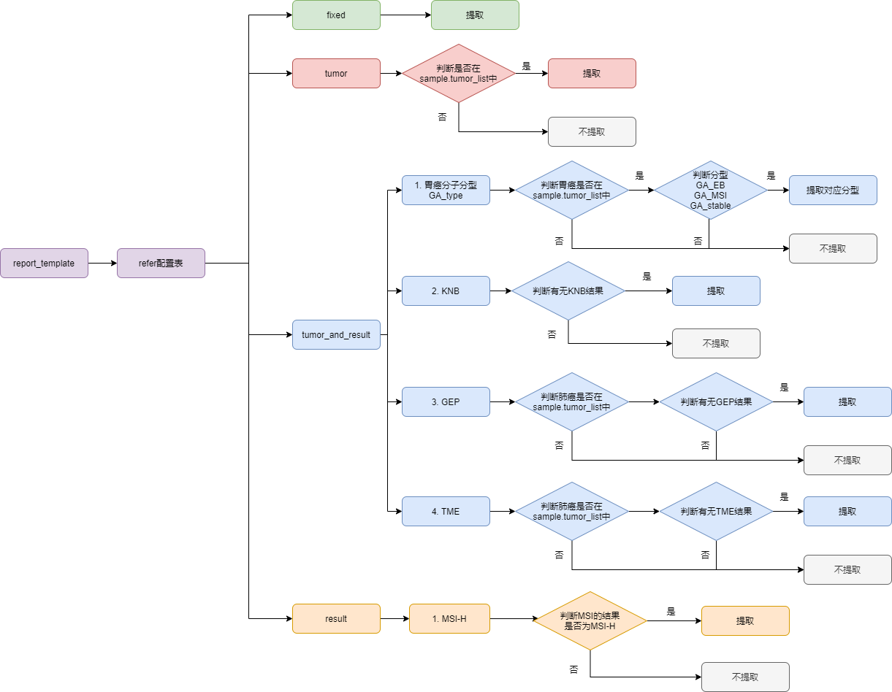

固定文献提取规则 | reference-fixed

表格说明
docx_template | 报告模板名称
PMID | pmid号
refer_type | 参考文献类型 | fixed | 固定文献
 |  | tumor_and_result | 需要匹配癌种和结果
 |  | tumor | 只判断癌种
 |  | result | 只判断结果

tumor_or_type | 癌种或检测类型 可增加（代码也需更新） | GA_type | 胃癌分子分型
 |  | GEP
 |  | KNB
 |  | MSI-H
 |  | TME
 |  | 子宫内膜癌
tag | 分子分型 可增加（代码也需更新） | GA_EB
 |  | GA_MSI
 |  | GA_stable
note | 备注
authors | 参考文献信息
date
journal
title
vol

动态文献提取规则 | reference-dynamic | 这部分不在代码中实现
表格说明
docx_template | 报告模板名称
type | 提取的动态参考文献类型 | 目前包含var、KNB、EC、MSI，后续可添加
note | 备注

